界面&功能
界面相关 |  |  |  |  | 功能规则

1
9
 | 功能入口
 | 角色界面点击页签打开
 | 主界面【当前为示例】
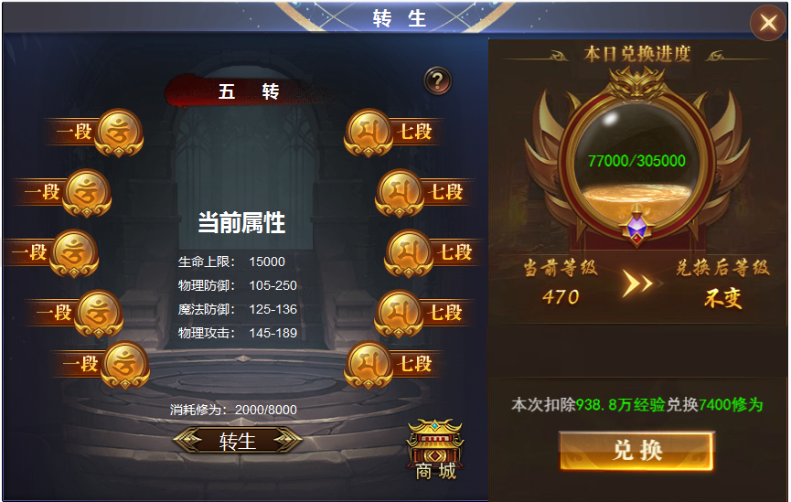
7
2
3
 |  | 1 | 标题栏 |  | 1 | 标题栏
 |  | 2 | 标题底框 |  |  | ▶ | 角色界面下设页签，点击页签打开。
 |  | 3 | 底座，有灰色和选中色 |  | 2 | 转生等级标题
 |  | 4 | 文字底框 |  |  | ▶ | 显示当前转生等级。初次解锁为一转
 |  | 5 | 按钮 |  | 3 | 显示当前段数。
4
 |  | 6 | 商城按钮 |  |  | ▶ | 每级转生有十段，此处自左下开始，到右下为1-10段。
 |  | 7 | 圆形造型底及蓄满 |  |  | ▶ | 未达到的等级底框显示为灰色，升级成功后变为亮色。
 |  |  | ▶ | 向右箭头 | 4 | 显示当前等级的属性，初始为0
 |  | 8 | 按钮 |  | 5 | 转生按钮及消耗
 |  | 9 | 按钮 |  |  | ▶ | 点击可升级，经验不足时弹出tips 修为不足
 |  |  |  |  |  | ▶ | 满级时按钮和消耗隐藏，显示：转生已达最大等级。
 |  |  |  |  |  | ▶ | 次数显示已拥有的修为和升级消耗的修为。
8
 |  |  |  |  | 6 | 跳转按钮
5
 |  |  |  |  | 7 | 经验兑换
6
 |  |  |  |  |  | ▶ | 转生修为有两种获得方式，一种是获取转生丹使用获得，第二是使用角色经验兑换所得。
 |  |  |  |  |  | ▶ | 经验兑换修为获得的数值每日有上限，当日兑换的数值满时不可兑换，（tip提示）球体内用数值显示，同时球体内的水状按比例同步。
 |  |  |  |  |  | ▶ | 显示当前等级和兑换后的等级，图例的意思为，当前470级零938万经验，点击兑换时扣除938万，等级仍为470级。
 |  |  |  |  |  |  | 再次点击时，等级变为470降低为469级。不足一点修为值时，按一点兑换，（即每次兑换先兑换掉零头再兑换整级）
 |  |  |  |  | 8 | 兑换按钮及兑换比例
 |  |  |  |  |  | ▶ | 点击兑换后，经验兑换成修为。
 |  |  |  |  |  | ▶ | 经验兑换不得低于功能开放等级，低于开放等级时，提示：当前等级已达最低。
 |  |  |  |  | 9 | 关闭按钮

表格结构
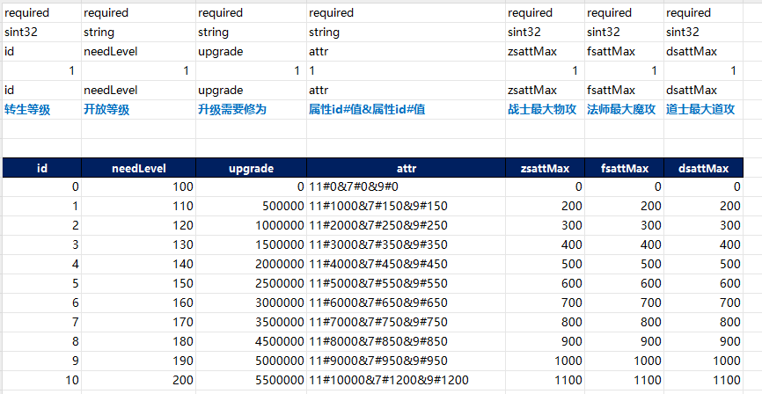
表结构设计

 | reincarnation

参考图
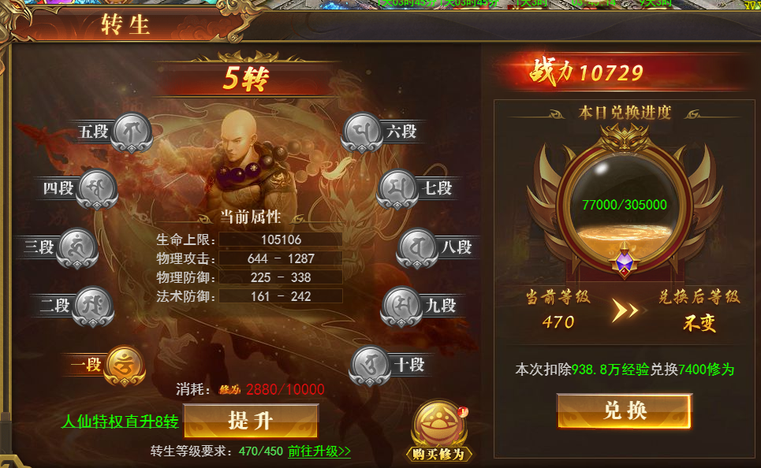
参考图

 | XXXXXXXX界面
 | //当前系统功能设计思路参考（包括游戏）

